상품제안서
오코텍스 리사이클 피크닉 도트 에코백 (24*21cm/밑면8cm) | 상품코드: S42847

 |  |  |  |  |  |  | 02-713-8555 | www.synergygift.co.kr
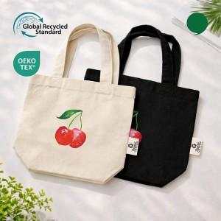 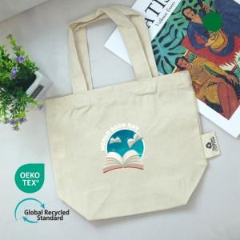 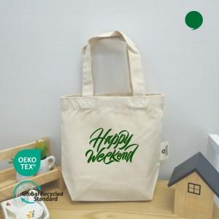

【상세/제작정보】

【인쇄/포장옵션】 | 실크, 풀칼라, 누끼실크1도 / OPP(비닐)

【공급단가】 | 수량 | 100~ | 300~ | 1,000~ | 3,000~ | 10,000~
*VAT별도 | 아이보리 | 1,070원 | 1,030원 | 975원 | 950원 | 925원
 | 블랙 | 1,070원 | 1,030원 | 975원 | 950원 | 925원

【상품 URL】 | https://synergygift.co.kr:443/src/goods_detail.php?gdno=42847

